步骤
一、账号网址密码
店铺网址

二、操作流程
网址 | https://dian548162.shangjia.youzan.com/v4/trade/order/index?from=PC-SHARED-NAV#/?order=desc&orderby=book_time
对应视频
选择店铺-订单-订单管理-下单时间选择上月1日~最后1日-筛选-导出-最后将导出的订单插入数据库
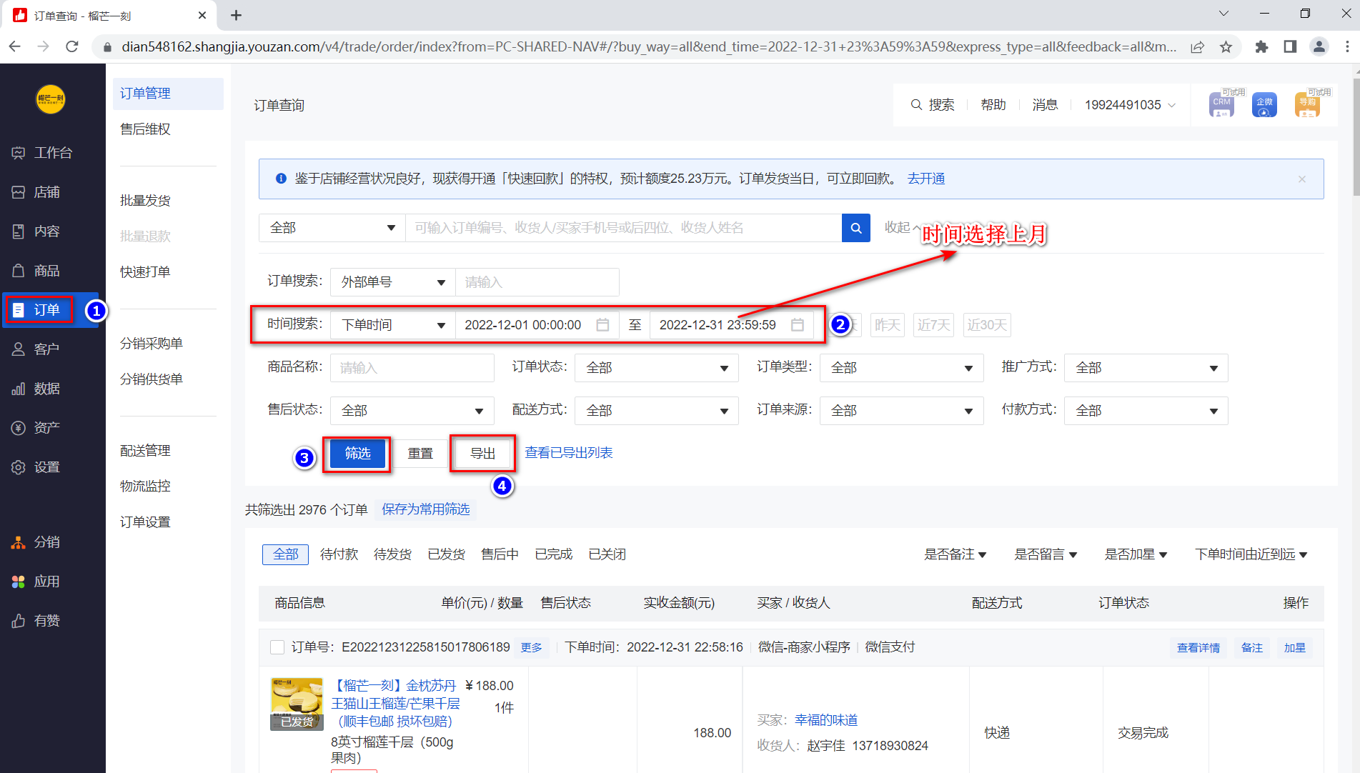

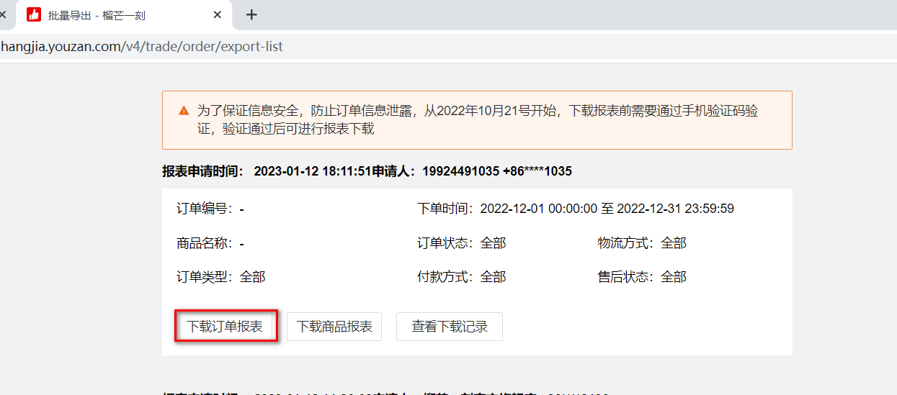

最后将导出或下载后的数据插入到数据库中 每个月运行一次

